Führungspositionen D, W, O
WSI GenderDatenPortal
Bereich: Mitbestimmung

Frauen- und Männeranteil an allen Beschäftigten und in Führungspositionen in Deutschland, West- und Ostdeutschland (2004 - 2022), in Prozent

 | Alle Beschäftigten |  |  |  |  |  | 2. Führungsebene |  |  |  |  |  | 1. Führungsebene
 | 2004 | 2008 | 2012 | 2016 | 2020 | 2022 | 2004 | 2008 | 2012 | 2016 | 2020 | 2022 | 2004 | 2008 | 2012 | 2016 | 2020 | 2022
Deutschland
Frauen | 41 | 42 | 44 | 44 | 44 | 44 | 33 | 36 | 39 | 41 | 41 | 41 | 25 | 25 | 27 | 26 | 28 | 28
Männer | 59 | 58 | 56 | 56 | 56 | 56 | 67 | 64 | 61 | 59 | 59 | 59 | 75 | 75 | 73 | 74 | 72 | 72
Westdeutschland
Frauen | 41 | 42 | 43 | 44 | 43 | 44 | 33 | 34 | 37 | 40 | 40 | 40 | 24 | 24 | 26 | 25 | 27 | 27
Männer | 59 | 58 | 57 | 56 | 57 | 56 | 67 | 66 | 63 | 60 | 60 | 60 | 76 | 76 | 74 | 75 | 73 | 73
Ostdeutschland
Frauen | 42 | 44 | 45 | 45 | 45 | 44 | 39 | 43 | 46 | 46 | 46 | 46 | 29 | 30 | 31 | 30 | 32 | 32
Männer | 58 | 56 | 55 | 55 | 55 | 56 | 61 | 57 | 54 | 54 | 54 | 54 | 71 | 70 | 69 | 70 | 68 | 68
Datenquelle: IAB-Betriebspanel, Kohaut/Möller 2023
Bearbeitung: WSI GenderDatenPortal 2024

Anmerkungen
Es handelt sich um Betriebe der Privatwirtschaft.

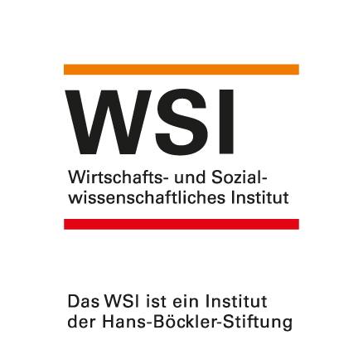
 |  |  |  |  |  |  |  |  |  |  |  |  | https://www.wsi.de/de/mitbestimmung-14620.htm
 |  |  |  |  |  |  |  |  |  |  |  |  | Stand: September 2024
 |  |  |  |  |  |  |  |  |  |  |  |  | Kontakt: Dr. Yvonne Lott, yvonne-lott@boeckler.de

